Avaliação de Eficácia
FORMULÁRIO DE AUTO-AVALIAÇÃO
Nome:
Laboratório:
Treinamento:
Data:
Instrutor:

AUTO-AVALIAÇÃO (Como me avalio antes e depois desta sessão de treinamento?)
Para cada critério, marque ou faça um círculo em torno da opção que expresse a sua opinião (0 = nenhum; 3 = parcialmente; 5 = totalmente)

Digite Aqui as perguntas para Avaliação do Treinamento

0
1
2
3
4
5

Digite Aqui as perguntas para Avaliação do Treinamento
Digite Aqui as perguntas para Avaliação do Treinamento

Digite Aqui as perguntas para Avaliação do Treinamento
Digite Aqui as perguntas para Avaliação do Treinamento

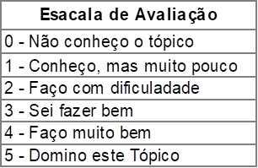

Legenda: | Marque de vermelho para sua auto avaliação Antes do Treinamento

 | Marque de Azul para sua auto avaliação Após do Treinamento

